メイン
11月研修課題

・概要：クイズサイト作成

・学習目的：tymeleefの理解
 | 画面遷移、MVCの理解
 | MVC間の値の受け渡しの理解

・スケジュール：9:00～10:00 開発手順書、課題の説明（中村、平根）
～課題の開始
終わった人から終了

・課題内容
下記二つの画面を作成する
①問題画面 |  | ②結果画面
問題と答えは下記
問題１"どんなに頼んでも、売ってくれない人のお仕事は";
答え：うらないし
問題２"「ダイ二テン」ってどんな動物？";
答え：いぬ
問題３"笑っている人しかいないお店は？";
答え：くすりや

＜表示内容＞ |  | ＜表示内容＞
問題文 |  | 解答
解答入力欄 |  | 結果（答えが一致していた場合「正解」、不一致ならば「不正解」と表示）
結果画面への遷移ボタン |  | 問題画面への遷移ボタン

・手順
①同フォルダーにある
quiz.zip
をワークフォルダーに解凍

②sts上で
ファイル＞インポート＞一般＞既存プロジェクトをワークスペースへ
quizを指定

③/quiz/src/main/java/com/example/demo/QuizApplication.java
上で右クリック
実行＞Spring Bootアプリケーション

④インターネット上で
http://localhost:8080/sampleQuestion
と入力し
動作を確認する

コンソールに
Port 8080 was already in use
と出る場合は
「Port 8080 was already in use」シートを実施

⑤コーディング手順書.xlsxを確認して開発開始！
「Thymeleafを使用するとき必ずすること」シートはすでに実施済みのため、設定不要です

※
SampleQuizController.java
SampleQuizLogic.java
sampleAnswer.html
sampleQuestion.html
には作成例がのっていますので、作成完了するまで見ないでください
研修中に完了しなかった場合は、最後に参考例として確認してください

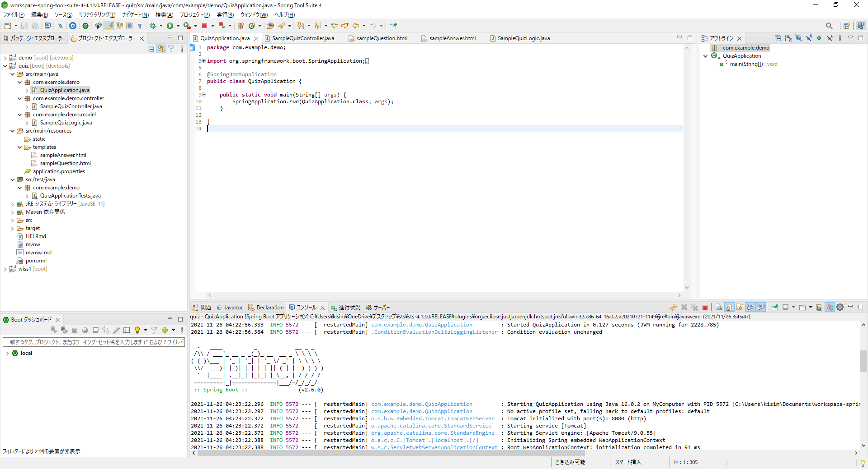
com.example.demo.controller
主に画面遷移と画面への値の設定を行う
コントローラー用クラスを置きます
基本的なファイルの配置は下記 |  |  | ・MVCとは
 |  |  | 【モデル】
 |  |  | システム内のビジネスロジックを担当します。システムの設計や機能をどうするかがここで行われます。

 |  |  | 【ビュー】
 |  |  | 実際に表示したり、入力する機能の処理を行うのがビューです。

com.example.demo.model
主にデータの取得と、データの処理を行う
モデル用クラスを置きます
 |  |  | 【コントローラー】
 |  |  | コントローラーは、ユーザーの入力に基づきモデルとビューを制御する役割を担っています。「クライアント」「モデル」「ビュー」の橋渡し役となります。

/quiz/src/main/resources/templates/
ビュー用htmlを置きます
 |  |  | ・tymeleefとは
 |  |  | Java（コントローラー）で指定した値をHTML上に表示、また逆にHTMLの入力値をJava（コントローラー）に返却できるリソース
 |  |  | JspとJavaSevletに似ていますが、
 |  |  | Thymeleafの一番のメリットといえるのが独自のタグを使用しないので、普通のHTMLファイルをそのままJavaで使用できることです。
 |  |  | タブの中に記述を足していくだけで使用でき、難しい変換なども必要としないため、デザイナーの仕事を邪魔せずに開発することができます。

 |  |  | ＜画面上に文字を表示する場合＞
 |  |  | ・ｊｓｐ
 |  |  | こんにちは、<% out.print(name);%>さん！
 |  |  | ・tymeleef
 |  |  | こんにちは、<span th:text="${name}"></span>さん！

 |  |  | tymeleefのほうがspanというHTMLのタグをそのまま使用できるメリットがある

Port 8080 was already in use
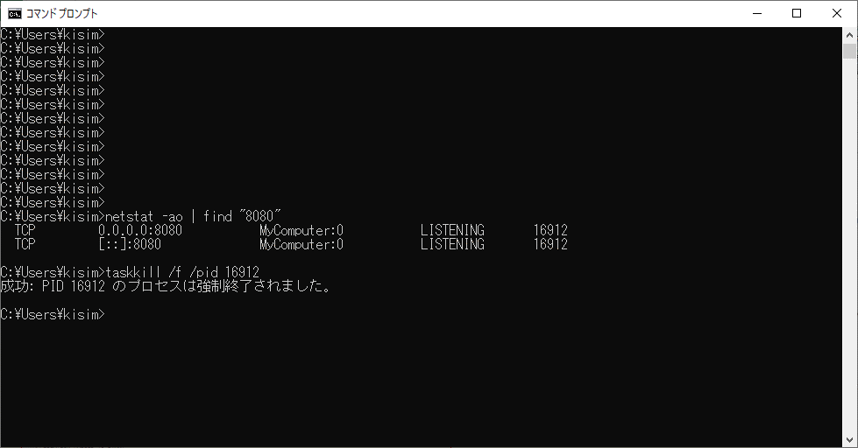
①
netstat -ao | find "【ポート番号】" | 例 | netstat -ao | find "8080"
をしてポートを使用しているプロセスを確認する
②
taskkill /f /pid 【プロセスID】 | 例 | taskkill /f /pid 13568
をプロセスを強制終了させる

